Enunciado
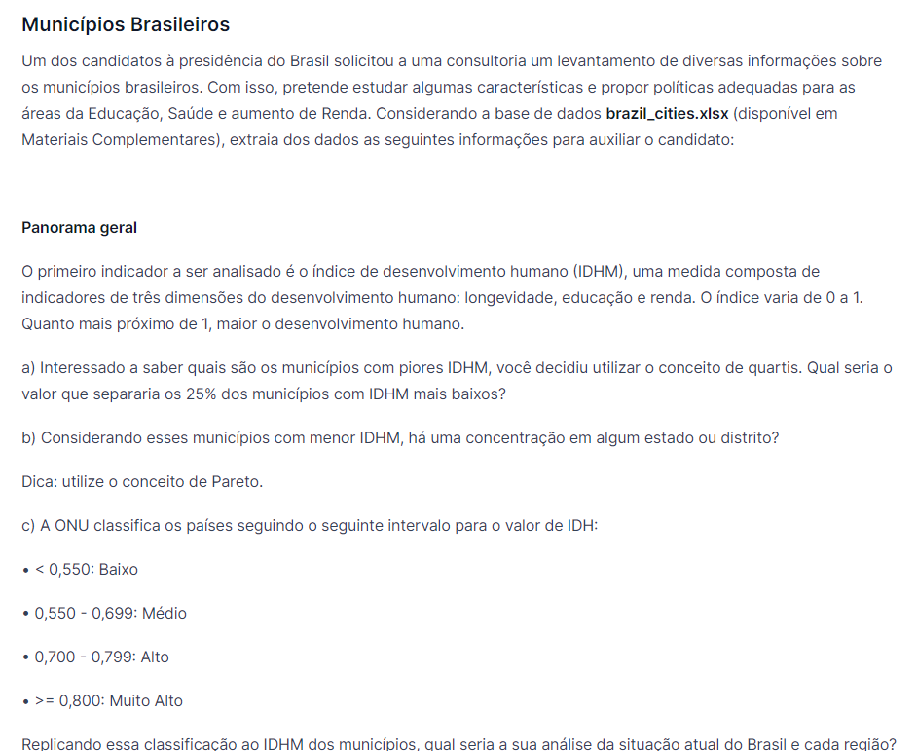

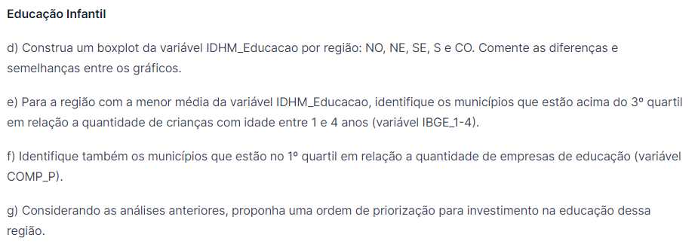

Panorama_geral
a) Interessado a saber quais são os municípios com piores IDHM, você decidiu utilizar o conceito de quartis. Qual seria o valor que separaria os 25% dos municípios com IDHM mais baixos?
 | 0.599 | Valor de IDHM em que 25% dos municípios estão abaixo

b) Considerando esses municípios com menor IDHM, há uma concentração em algum estado ou distrito?

Pareto de Município abaixo do 1ºQ por UF
Abaixo do 1º Quartil IDHM | 1

Estado | Freq. Abs | Freq. Rel. | Freq. Acum |  | Estado | Freq. Abs | Freq. Acum
BA | 262 | 18.74% | 18.74% |  | BA | 262 | 19%
PI | 182 | 13.02% | 31.76% |  | PI | 182 | 32%
MA | 158 | 11.30% | 43.06% |  | MA | 158 | 43%
PB | 152 | 10.87% | 53.93% |  | PB | 152 | 54%
PE | 108 | 7.73% | 61.66% |  | PE | 108 | 62%
PA | 96 | 6.87% | 68.53% |  | PA | 96 | 69%
AL | 88 | 6.29% | 74.82% |  | AL | 88 | 75%
MG | 73 | 5.22% | 80.04% |  | MG | 73 | 80%
RN | 70 | 5.01% | 85.05% |  | RN | 70 | 85%
CE | 49 | 3.51% | 88.56% |  | CE | 49 | 89%
AM | 47 | 3.36% | 91.92% |  | AM | 47 | 92%
SE | 43 | 3.08% | 94.99% |  | SE | 43 | 95%
TO | 25 | 1.79% | 96.78% |  | TO | 25 | 97%
AC | 13 | 0.93% | 97.71% |  | AC | 13 | 98%
RO | 9 | 0.64% | 98.35% |  | RO | 9 | 98%
RR | 5 | 0.36% | 98.71% |  | RR | 5 | 99%
PR | 4 | 0.29% | 99.00% |  | PR | 4 | 99%
MS | 4 | 0.29% | 99.28% |  | MS | 4 | 99%
AP | 3 | 0.21% | 99.50% |  | AP | 3 | 99%
GO | 3 | 0.21% | 99.71% |  | GO | 3 | 100%
MT | 3 | 0.21% | 99.93% |  | MT | 3 | 100%
RS | 1 | 0.07% | 100.00% |  | RS | 1 | 100%
Total Geral | 1398 | 100.00%

c) Replicando a classificação do IDHM dos municípios, qual seria a sua análise da situação atual do Brasil e cada região?

%Região | Classificação IDHM
Região | Baixo | Médio | Alto | Muito Alto | Total Geral
Centro-Oeste | 0.43% | 55.36% | 43.99% | 0.21% | 100.00%
Nordeste | 13.39% | 84.61% | 2.01% | 0.00% | 100.00%
Norte | 15.59% | 78.17% | 6.24% | 0.00% | 100.00%
Sudeste | 0.54% | 44.07% | 53.41% | 1.98% | 100.00%
Sul | 0.08% | 32.04% | 66.44% | 1.43% | 100.00%
Total Geral | 5.78% | 58.25% | 35.05% | 0.92% | 100.00%

%Classificação | Classificação IDHM
Região | Baixo | Médio | Alto | Muito Alto | Total Geral
Centro-Oeste | 0.62% | 7.96% | 10.51% | 1.96% | 8.37%
Nordeste | 74.53% | 46.78% | 1.85% | 0.00% | 32.21%
Norte | 21.74% | 10.82% | 1.44% | 0.00% | 8.07%
Sudeste | 2.80% | 22.70% | 45.72% | 64.71% | 30.00%
Sul | 0.31% | 11.75% | 40.49% | 33.33% | 21.36%
Total Geral | 100.00% | 100.00% | 100.00% | 100.00% | 100.00%

